상품제안서
코끼리5000mAh일체형C팩전용 | 상품코드: F00932

 |  |  |  |  |  | 02-412-0044 | www.easy1.co.kr
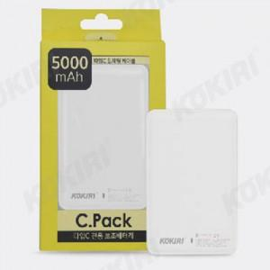

【상세/제작정보】 | C타입전용 보조배터리

【인쇄/포장옵션】 | 풀칼라 / 포장지포장

【공급단가】 | 수량 | 50~ | 300~ | 1,000~ | 2,000~
*VAT별도 | 단가 | 7,160원 | 6,890원 | 6,630원 | 6,360원

【상품 URL】 | https://dev.easy1.co.kr:443/src/goods_detail.php?gdno=932

